Sheet1
Turtle Bomb 인게임 UI 제작 리스트 |  |  |  | 2017.10.13 송형종
No. | 참고 이미지 | 기능 | 설명 | 진행 상태
1 | 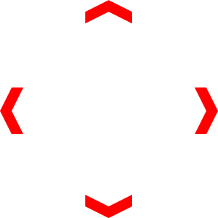 | 가상 이동 패드 | 반투명으로 제작 (전체 게임 뷰에서 이질감이 없도록) | 0%
 |  |  | 거북이 등껍질 형태 (Turtle Bomb 컨셉에 맞게 제작)
 |  |  | 참고 이미지 색상은 참고용일 뿐
 |  |  | 가운데 육각형은 실제 조이스틱의 역할을 함
 |  |  | 때문에 타 육각형과는 다른 색상으로 제작
 |  |  | 중앙 육각형과 그 외의 부분을 따로 제작하여
 |  |  | 중앙 육각형 부분이 움직일 수 있도록 함.

2 | 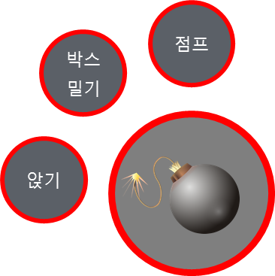 | 조작 버튼 | 1. 폭탄 드롭 버튼 | 0%
 |  |  | 버튼 안에 폭탄 이미지 삽입
 |  |  | 1'. 던지기 버튼
 |  |  | 버튼 안에 폭탄을 던지는 형태의 이미지 삽입
 |  |  | 2. 앉기 버튼
 |  |  | 버튼 안에 수그리는 형태의 이미지 삽입
 |  |  | 3. 박스 밀기 버튼
 |  |  | 버튼 안에 무언가를 미는 형태의 이미지 삽입
 |  |  | 4. 점프 버튼
 |  |  | 버튼 안에 점프하는 형태의 이미지 삽입

 |  |  | 4개의 버튼과 가상 이동패드가 조화를 이뤄야 함
3 | 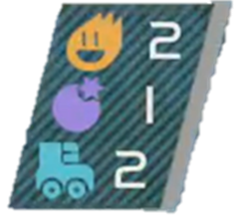 | 캐릭터 스테이터스 | 불꽃, 폭탄, 스케이트 3개의 아이콘과 숫자를 모두 포함 할 수 있는 배경 | 0%
 |  |  | 불꽃 아이콘 1
 |  |  | 폭탄 아이콘 1
 |  |  | 스케이트 아이콘 1

4 |  | 상단 정보 바 | 시간 정보 바 테두리 | 0%
 |  |  | 캐릭터 상태 정보 바 테두리
 |  |  | 캐릭터 얼굴 썸네일 4종
 |  |  | 캐릭터 얼굴 썸네일 아래 플레이어 닉네임이 들어갈 공간 필요
5 |  | 미니 맵 | 미니 맵 테두리 | 0%
 |  |  | 정 사각형 형태

6 |  | 티어 썸네일 | 1. 브론즈 | 0%
 |  |  | 2. 실버
 |  |  | 3. 골드
 |  |  | 4. 플래티넘
 |  |  | 5. 마스터

Sheet2
